フロー
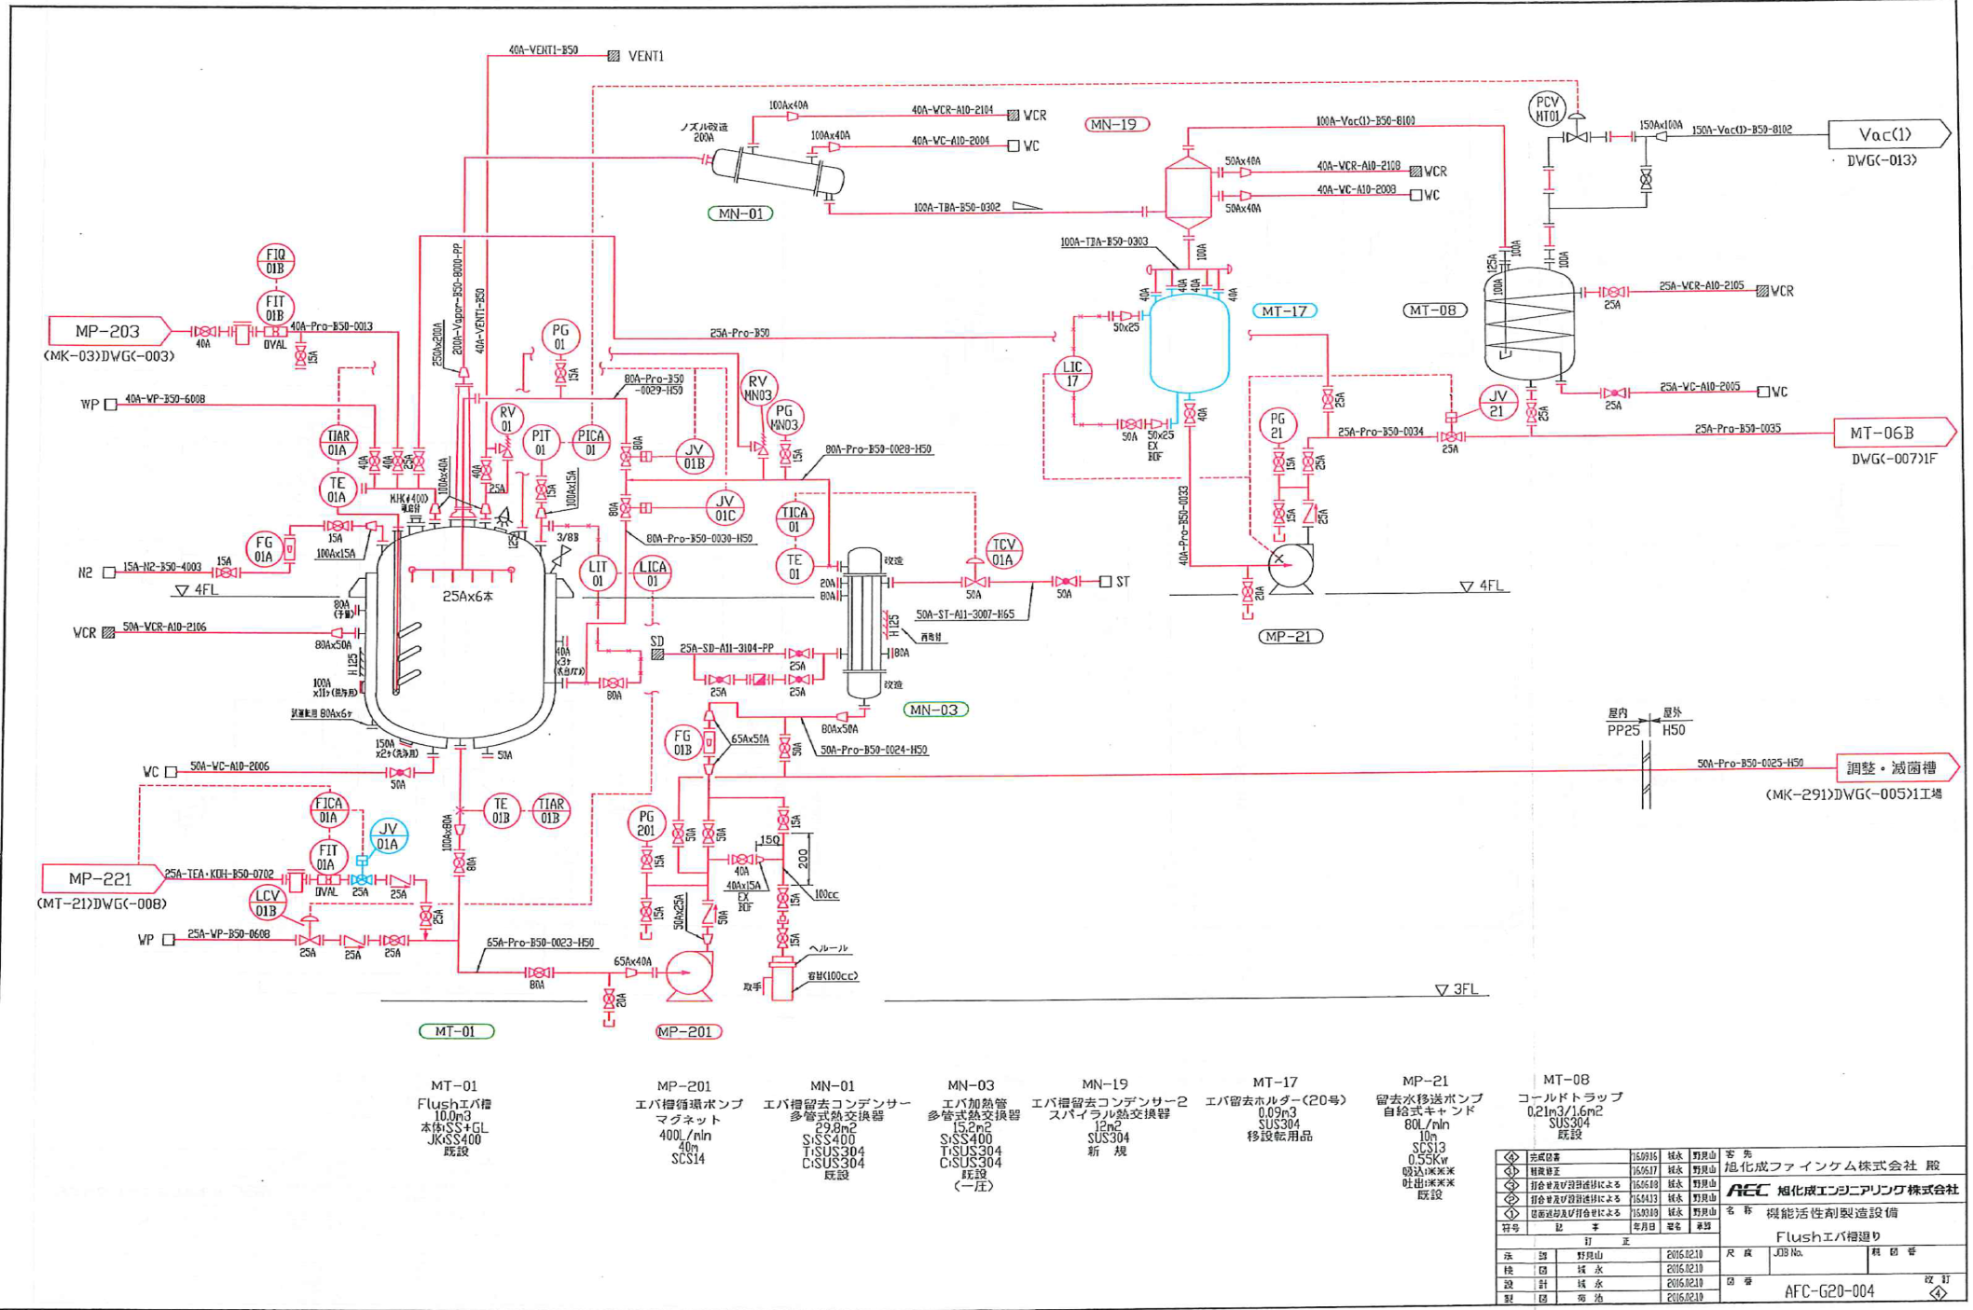
F-ｴﾊﾞ フロー図
・濃縮初期は比重設定が合っていない為、減圧濃縮開始後、計器に表示された液面を維持させる。(※固形分濃度を変動させない。)・濃度調整は、TBAが減少し減圧濃縮が安定する3Hr以降、Bx値を確認しながら濃度調整を行う。としている。精製水液面設定にて追従する事でMT-01内濃度を一定に保っている。

ﾌﾗｯｼｭが弱くなっていった。（ﾙｯｷﾝｸﾞより確認） 内部液のｹﾞﾙ化は確認出来なかった。

蒸気圧0.18MPa
※通常通り

蒸気開度100％となる。 が、出口温度は下がる。

加熱管内ｹﾞﾙ化が進んだのでは？（推測）
内圧：22.5KPa
液面値：特に異常無し

循環流量320L/min（通常）

精製水追従：実施している。 設定値が通常より低かった。 76.8%に対して73%

